关系图
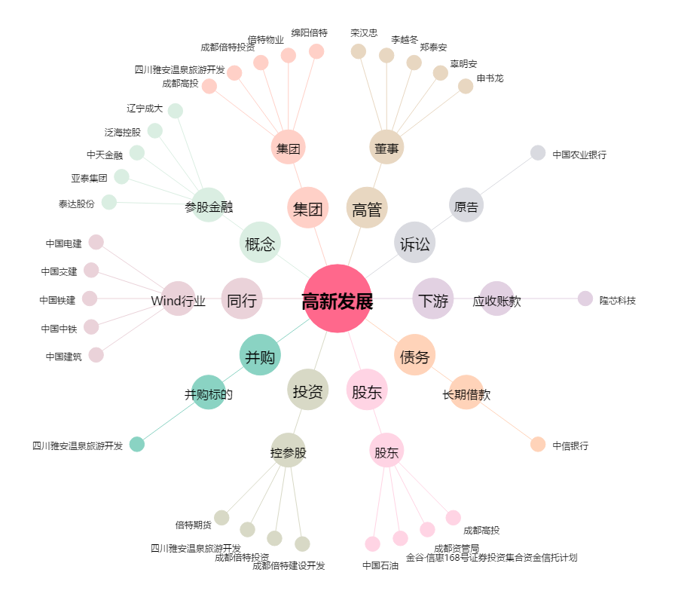
高新发展[000628.SZ] - 关系概览图

